Sheet1
표준 대차대조표(BS) 예시 (재무 상태를 나타내는 보고서) |  |  |  |  |  | 항목에 대한 과목 예시
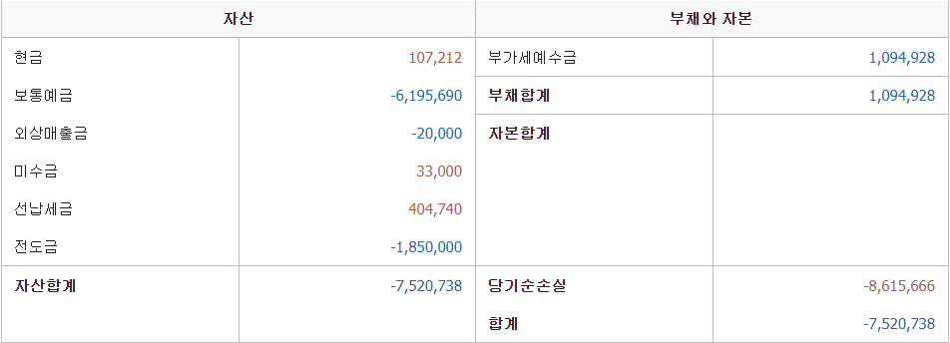
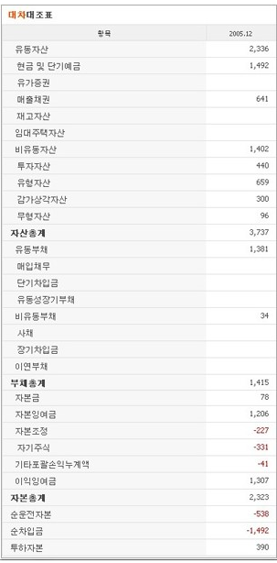

일본의 경우

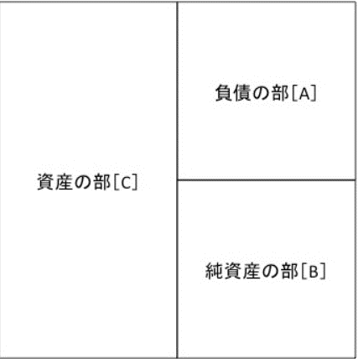
운용형태 | 조달원천(조달방법)
 |  |  | C) 자산의 부
 |  |  | 유동 자산의 부 + 고정 자산의 부 + 이연 자산의 부
 |  |  | 유동 자산
 |  |  | 현 예금·매입금·선반 도매 자산일년 이내에 회수가 예정된 입체금 등.
 |  |  | 현금, 예금, 채권,받을 어음, 유가 증권, 상품, 가불금 등
A) 부채 부 |  |  | 고정자산
유동 부채 부 + 고정 부채 부 |  |  | 유형고정자산+무형고정자산+투자 기타 자산
유동 부채의 부 |  |  | 건물, 차량 운반구, 토지, 영업권 (영업권) 등
외상 매입 대금·미지급금과 미지급 비용 등과 일년 이내 상환을 예정하고 있는 단기 차입금 등. |  |  | 유형 자산 |  | 토지 · 건물 · 기계 · 차량 운반구 ·기구 비품 등. 실제로 물건으로 존재하는 자산.
(외상 매입금, 지급 어음, 미지급금, 단기 차입금, 예수금 등) |  |  | 무형 자산 |  | 소프트웨어 및 특허권 등. 눈에 보이지 않지만 권한을 가지고있는 자산.
고정 부채 부 |  |  | 투자 기타 자산 |  | 유가 증권 및 대출, 파산 경정 채권 등.
(장기 차입금, 사채, 퇴직 급여 충당금 등)

B) 순자산 부
주주 출자 된 자본 회사가 과거에 획득 한 이익을 쌓아 인 이익 잉여금 회사 자신이 보유하고있는 자기 주식 등. |  | 자기 자본 (자본금, 자본 준비금, 이익 준비금, 자기 주식 등)
 |  | · 평가 손익 및 환산 차액 (기타 유가 증권 평가 차액 금 등)

 |  |  |  | 개업 비용, 개발 비용, 사채 발행비 등

